テスト項目
番号 | テスト確認項目 | 枝番 | 実施方法 | 確認する内容 | 確認者 | 確認日 | PC | スクリーンショット
1 | トップページ - 看護医療系学校受験問題集 |  | http://nd.kangoiryo.jp/ | ページにアクセスした際に、警告やエラーが発生していないか確認します。 | Mongoo | 2025-09-16 10:59:52 | OK | 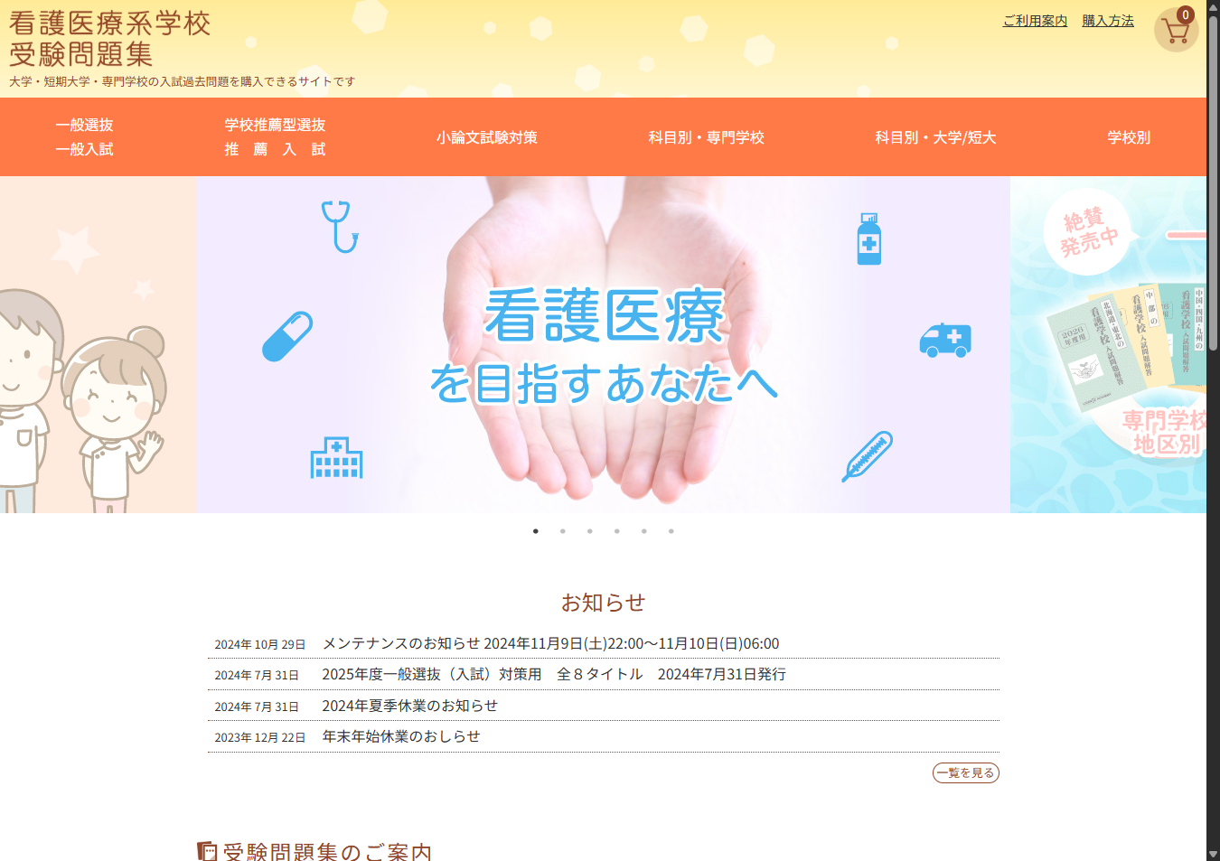
2 | 入試問題解答 一般入試 - 看護医療系学校受験問題集 |  | http://nd.kangoiryo.jp/books/general | ページにアクセスした際に、警告やエラーが発生していないか確認します。 | Mongoo | 2025-09-16 10:59:53 | OK | 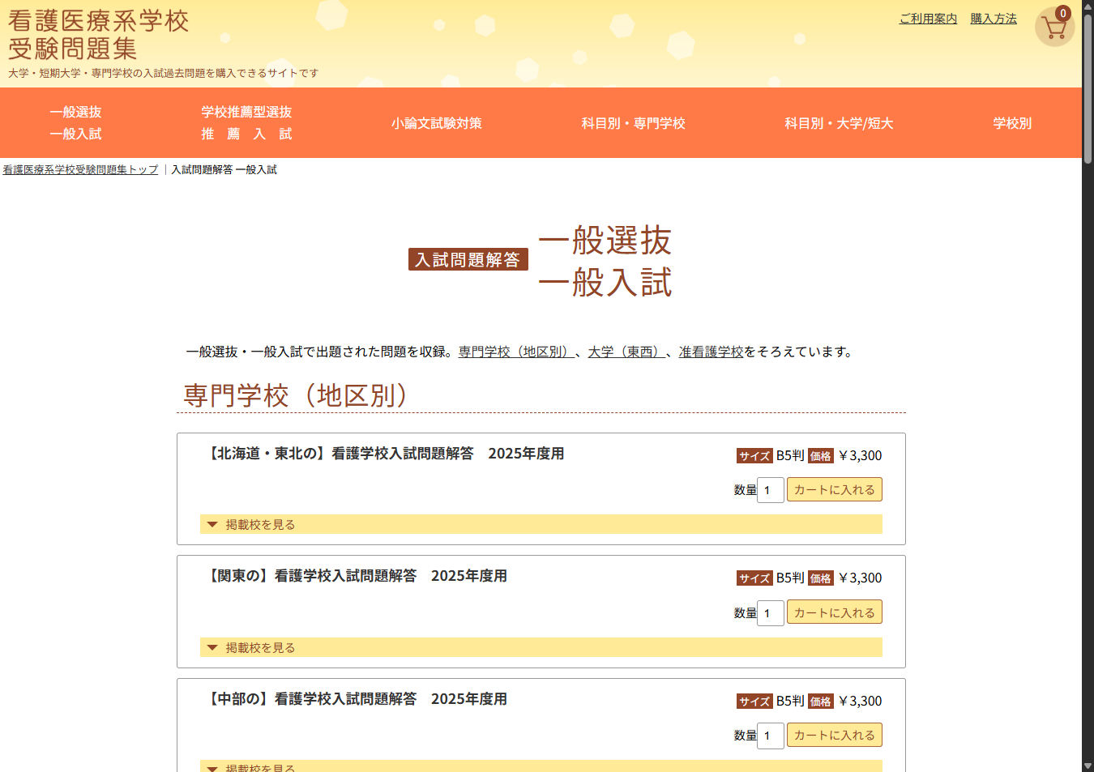
3 | 入試問題解答 推薦入試 - 看護医療系学校受験問題集 |  | http://nd.kangoiryo.jp/books/recommended | ページにアクセスした際に、警告やエラーが発生していないか確認します。 | Mongoo | 2025-09-16 10:59:54 | OK | 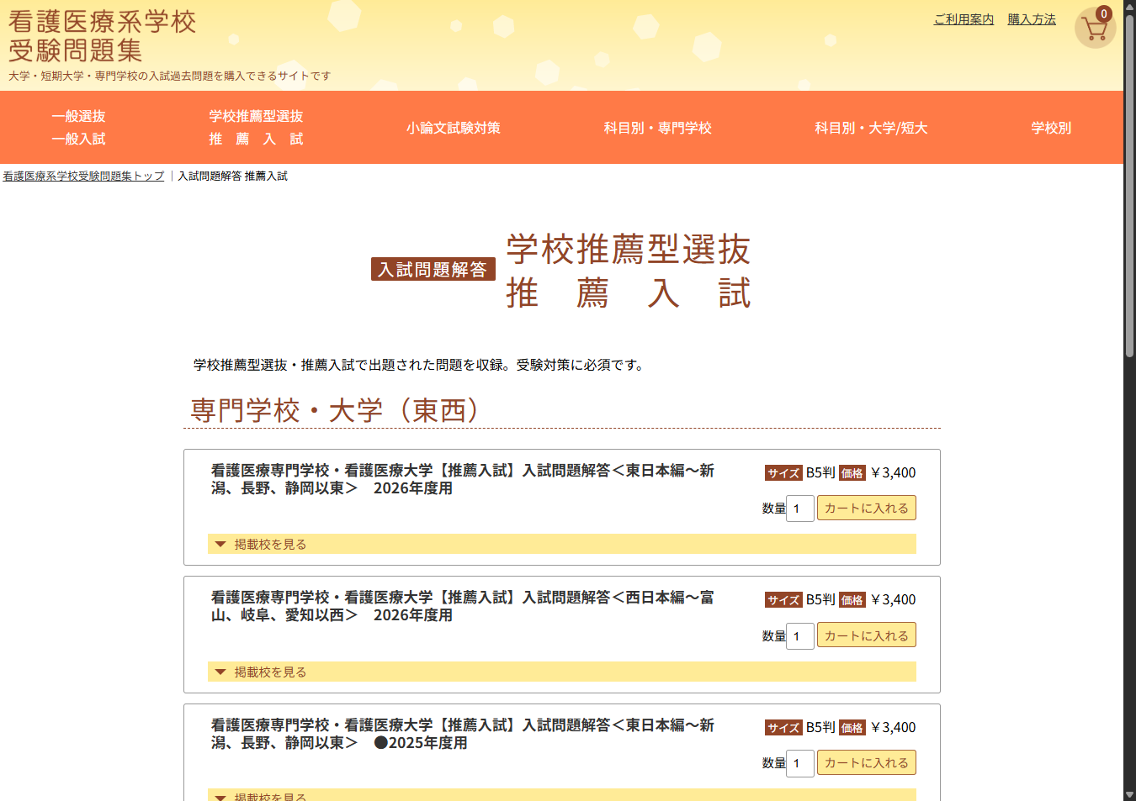
4 | 入試問題解答 小論文試験 - 看護医療系学校受験問題集 |  | http://nd.kangoiryo.jp/books/essay | ページにアクセスした際に、警告やエラーが発生していないか確認します。 | Mongoo | 2025-09-16 10:59:55 | OK | 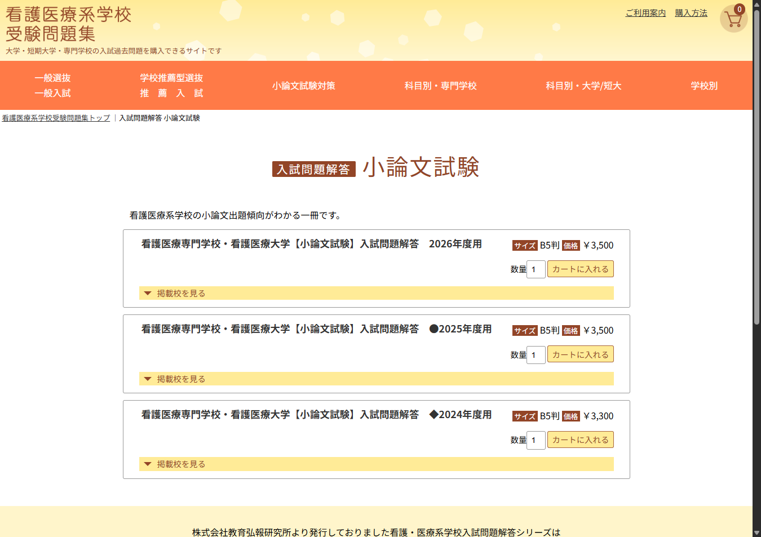
5 | 入試問題解答 科目別・専門学校 - 看護医療系学校受験問題集 |  | http://nd.kangoiryo.jp/books/subject_vocational | ページにアクセスした際に、警告やエラーが発生していないか確認します。 | Mongoo | 2025-09-16 10:59:55 | OK | 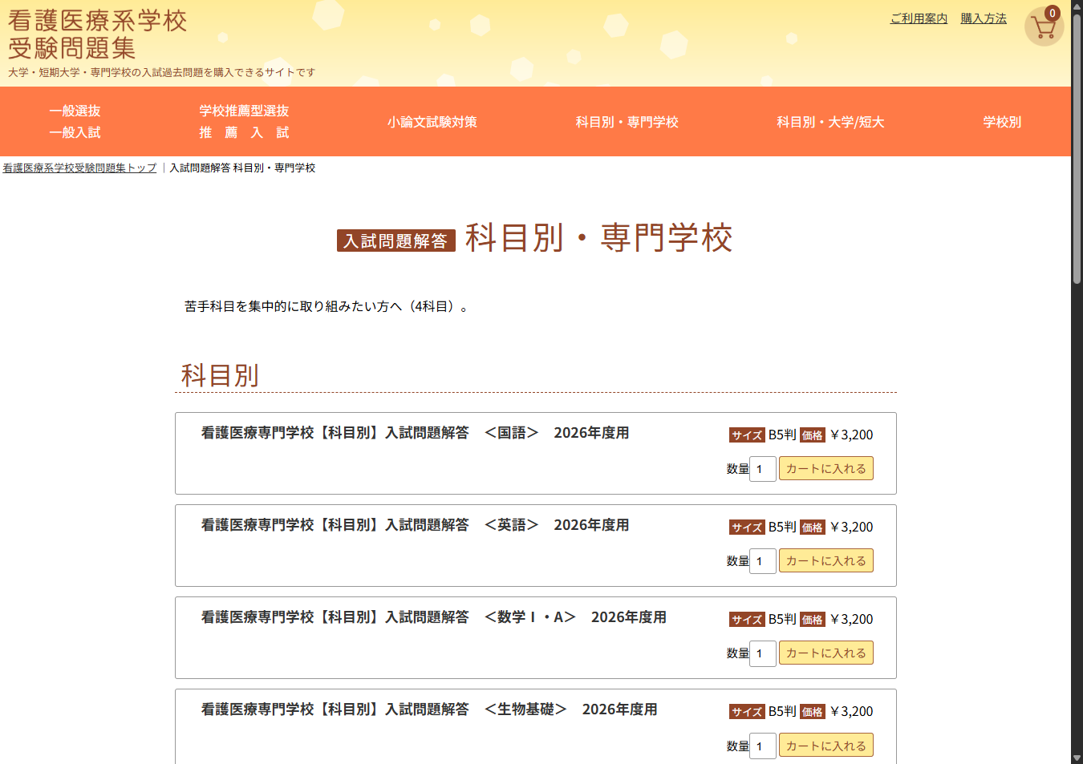
6 | 入試問題解答 科目別・大学/短大 - 看護医療系学校受験問題集 |  | http://nd.kangoiryo.jp/books/subject_university | ページにアクセスした際に、警告やエラーが発生していないか確認します。 | Mongoo | 2025-09-16 10:59:56 | OK | 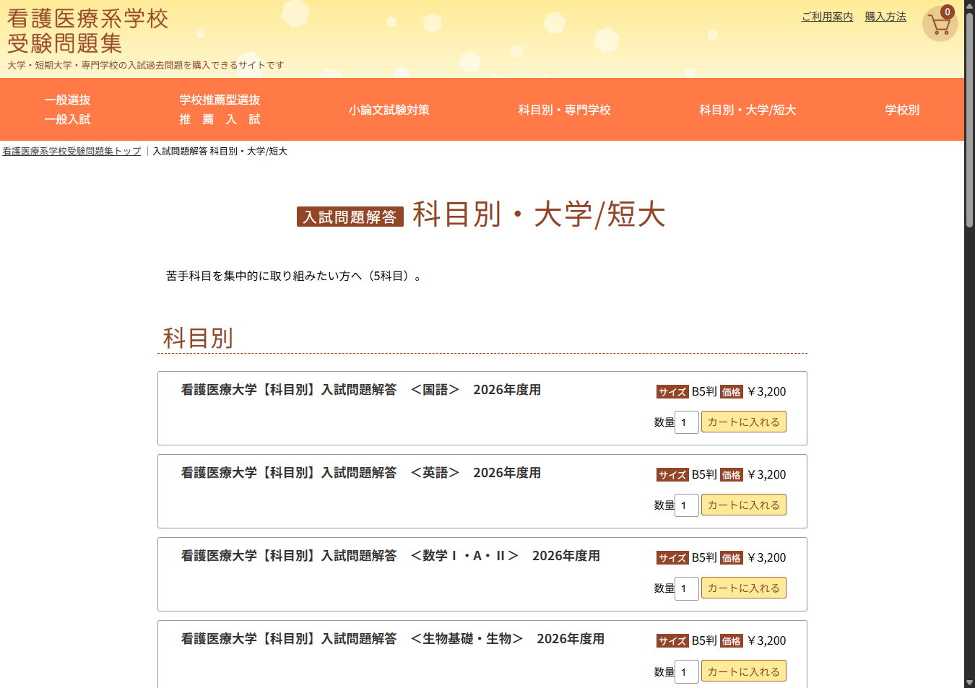
7 | 学校別 入試問題集 - 看護医療系学校受験問題集 |  | http://nd.kangoiryo.jp/books/schools | ページにアクセスした際に、警告やエラーが発生していないか確認します。 | Mongoo | 2025-09-16 10:59:57 | OK | 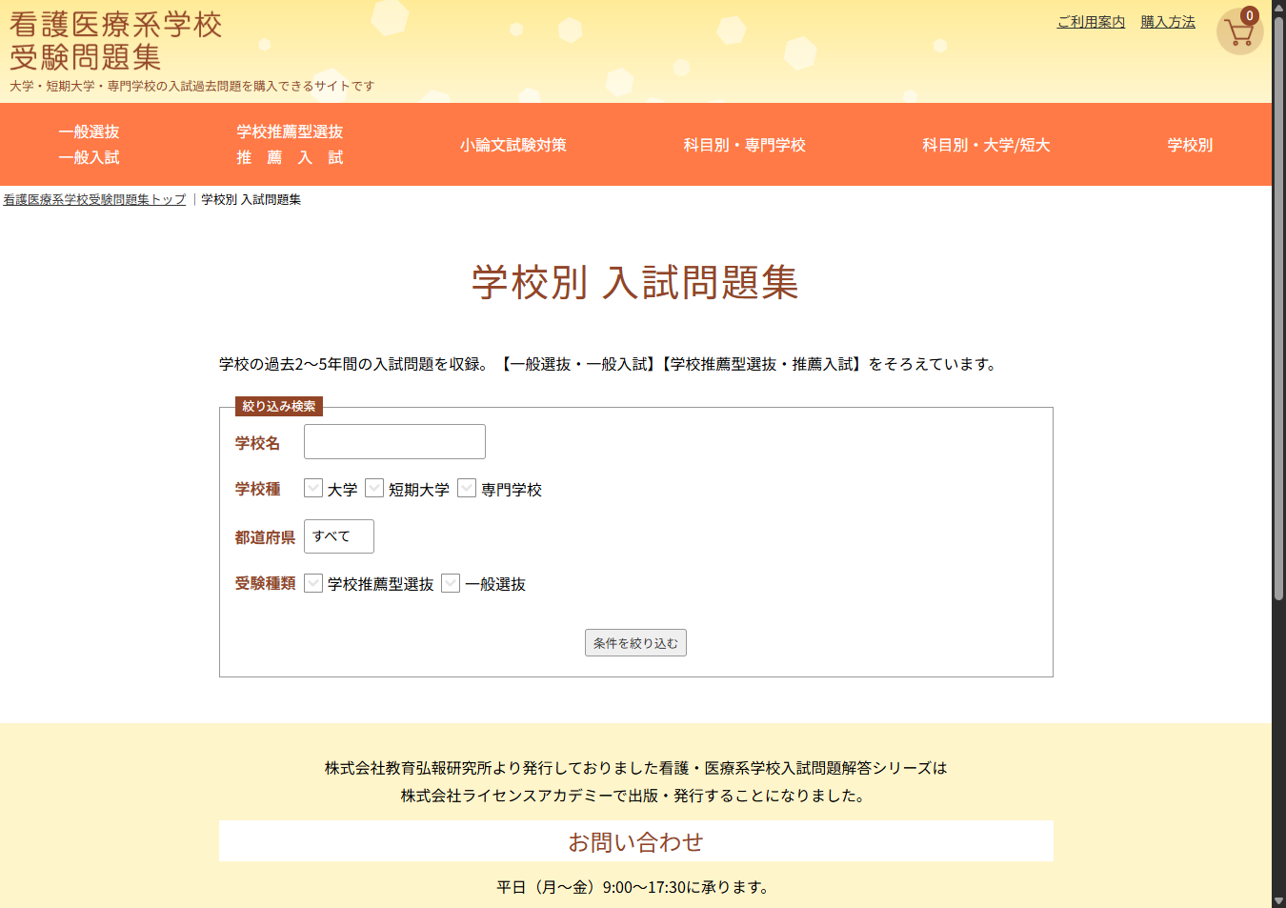
8 | ご利用案内 - 看護医療系学校受験問題集 |  | http://nd.kangoiryo.jp/policies/information | ページにアクセスした際に、警告やエラーが発生していないか確認します。 | Mongoo | 2025-09-16 10:59:58 | OK | 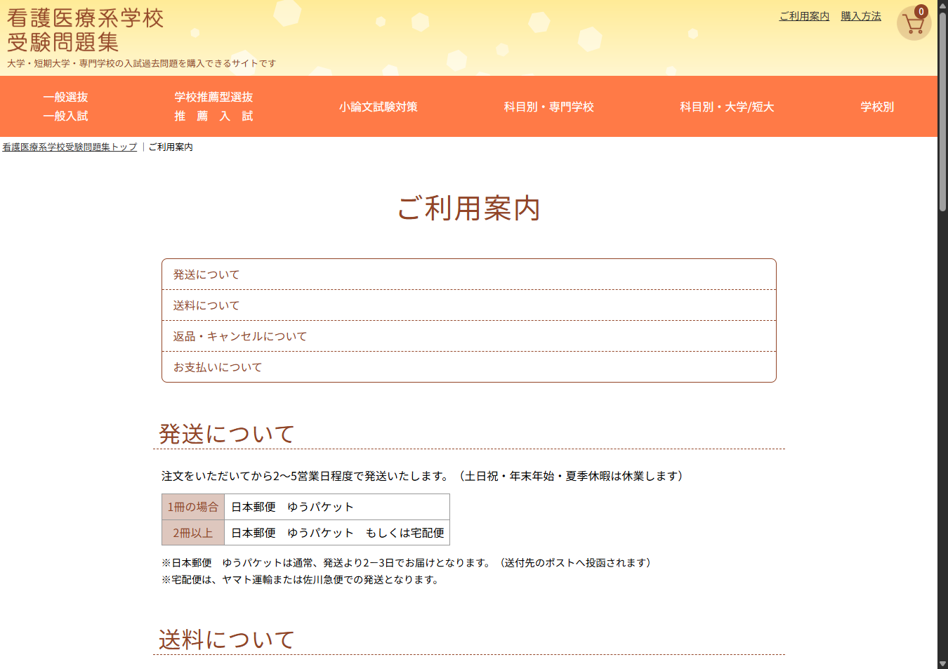
9 | 購入方法 - 看護医療系学校受験問題集 |  | http://nd.kangoiryo.jp/policies/howtobuy | ページにアクセスした際に、警告やエラーが発生していないか確認します。 | Mongoo | 2025-09-16 10:59:59 | OK | 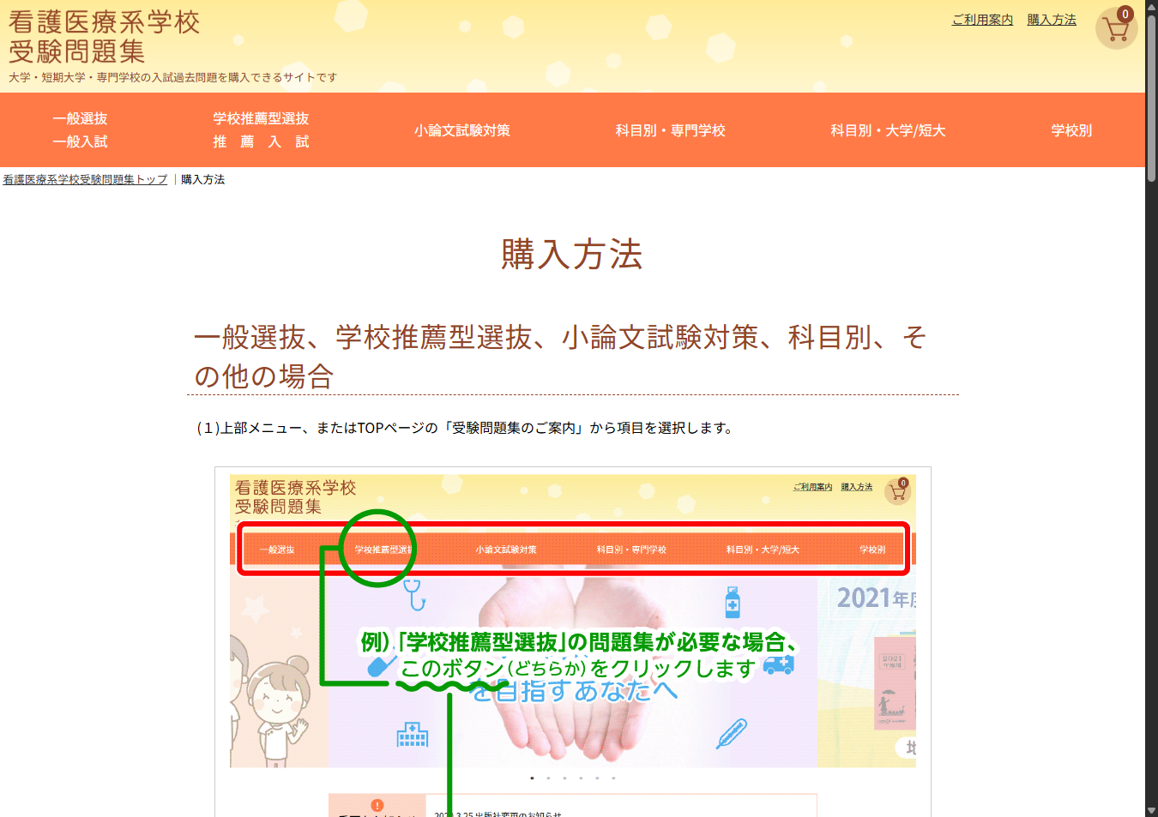
10 | カート - 看護医療系学校受験問題集 |  | http://nd.kangoiryo.jp/cart/ | ページにアクセスした際に、警告やエラーが発生していないか確認します。 | Mongoo | 2025-09-16 11:00:00 | OK | 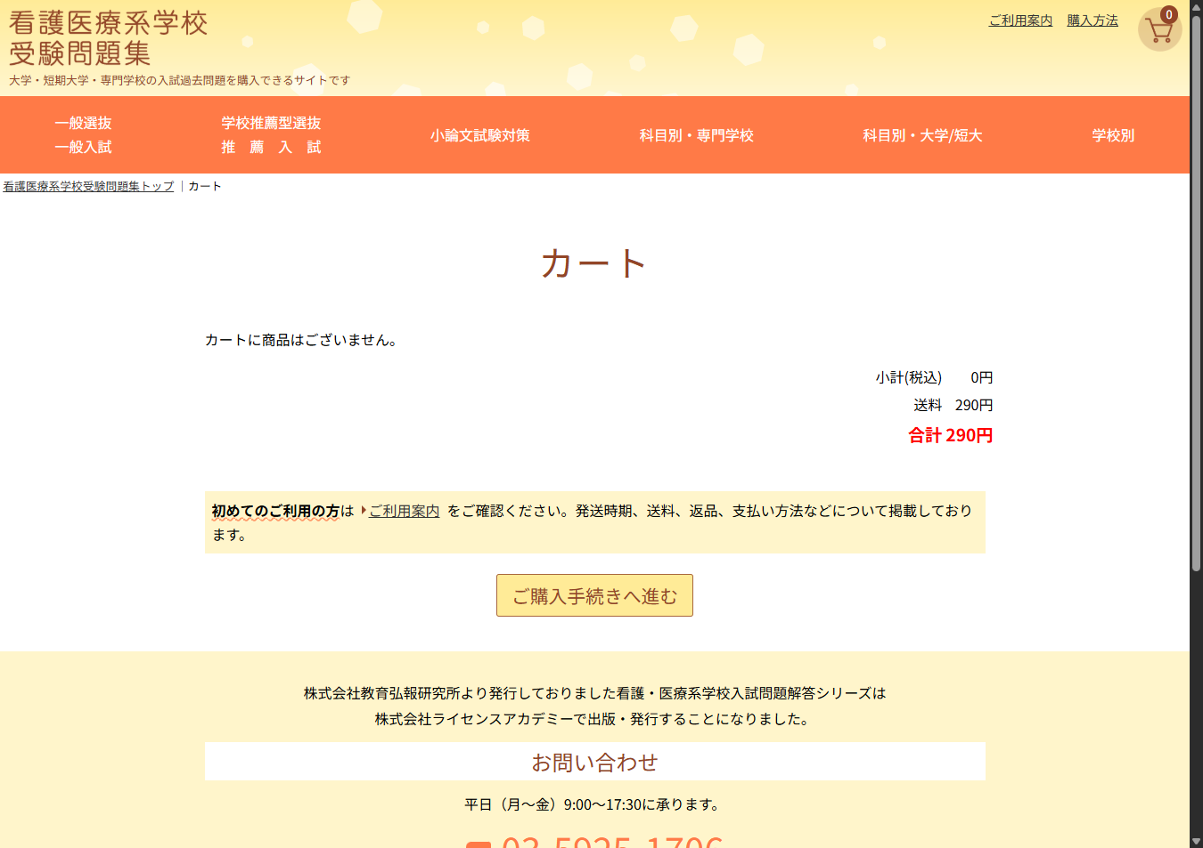
11 | カート - 看護医療系学校受験問題集 |  | http://nd.kangoiryo.jp/cart/address | ページにアクセスした際に、警告やエラーが発生していないか確認します。 | Mongoo | 2025-09-16 11:00:01 | OK
12 | カート - 看護医療系学校受験問題集 |  | http://nd.kangoiryo.jp/cart/payselect | ページにアクセスした際に、警告やエラーが発生していないか確認します。 | Mongoo | 2025-09-16 11:00:02 | OK
13 | トピックス更新ツール管理画面 ログイン |  | http://nd.kangoiryo.jp/admin/ | ページにアクセスした際に、警告やエラーが発生していないか確認します。 | Mongoo | 2025-09-16 11:00:02 | OK | 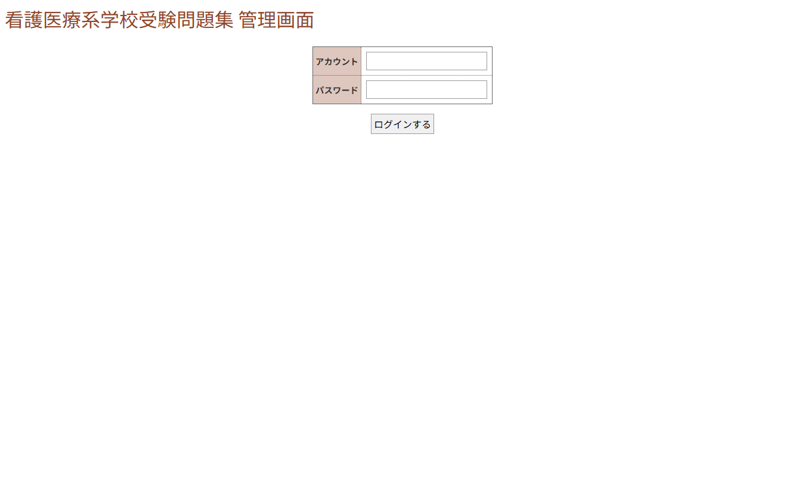
14 | トピックス更新ツール管理画面 ログイン |  | http://nd.kangoiryo.jp/admin/enquete_index | ページにアクセスした際に、警告やエラーが発生していないか確認します。 | Mongoo | 2025-09-16 11:00:03 | OK | 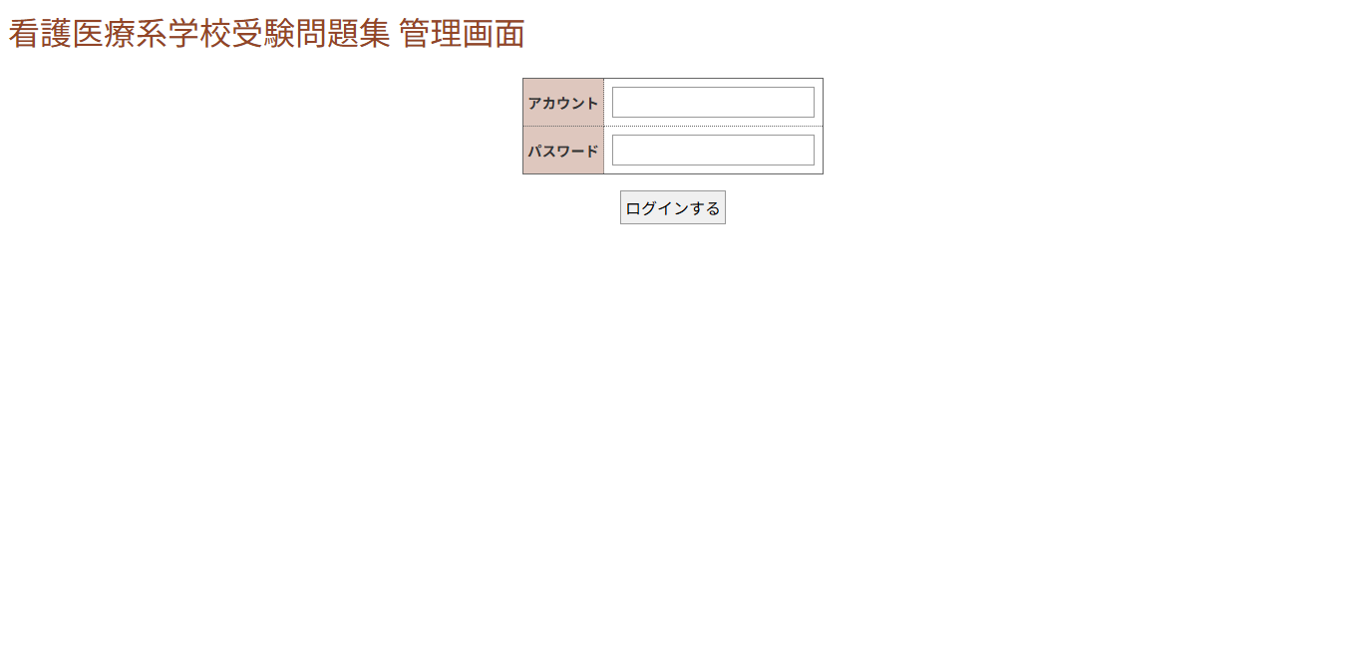
15 | トピックス更新ツール管理画面 ログイン |  | http://nd.kangoiryo.jp/admin/enquete_create | ページにアクセスした際に、警告やエラーが発生していないか確認します。 | Mongoo | 2025-09-16 11:00:03 | OK | 

